Лист1
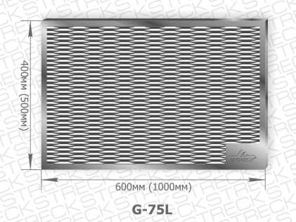
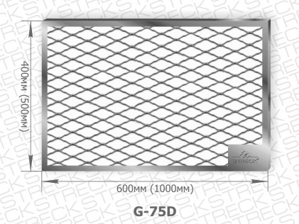
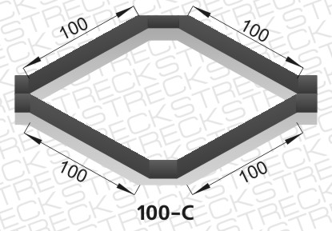
www.streck.ru
Прайс-лист на армирующую,кладочную сетку «Streck»®(«Штрек»®),придверную решетку

№ п/п | Артикул | Условное обозначение | Код EAN-13 | Размер ромбической ячейки,мм (по сторонам ромба) | Ширина перемычки (ширина ребра), мм (+/- 5%) | Ширина рулона (карты) сетки,мм (+/-5 %) | Длина рулона (карты) сетки,мм (+/-5 %) | Кол-во кв.м. в рулоне сетки, м (+ 5 %) | Кол-во на палете |  | Оптовая цена за 1 кв.м. без НДС | Оптовая цена за 1 рулон(карту) при покупке на сумму более 100 тыс.руб | Оптовая цена за 1 рулон(карту) при покупке на сумму до 50 тыс.руб | Оптовая цена за 1 рулон(карту) при покупке на сумму до 10 тыс.руб
 |  |  |  |  |  |  |  |  | рулонов (карт) | кв.м.
без покрытия
1 | 10-C | Сетка «Streck»®(«Штрек»®) армирующая | 4607176792058 | 10*10 | 0.7 | 1000 | 1000 | 10 | 200 | 2000 | 31.00 | 365.80 | 402.38 | 438.96
2 | 20-C | Сетка «Streck»®(«Штрек»®) армирующая | 4607176792072 | 20*20 | 0.7 | 1000 | 1000 | 15 | 200 | 3000 | 15.00 | 265.50 | 292.05 | 318.60
3 | 30-C | Сетка «Streck»®(«Штрек»®) армирующая | 4607176792096 | 30*30 | 0.7 | 1000 | 1000 | 20 | 200 | 4000 | 11.00 | 259.60 | 285.56 | 311.52
оцинкованная
4 | 10-Zn | Сетка «Streck»®(«Штрек»®) армирующая | 4607176792119 | 10*10 | 0.7 | 1000 | 1000 | 10 | 200 | 2000 | 47.00 | 554.60 | 610.06 | 665.52
5 | 20-Zn | Сетка «Streck»®(«Штрек»®) армирующая | 4607176792362 | 20*20 | 0.7 | 1000 | 1000 | 15 | 200 | 3000 | 21.00 | 371.70 | 408.87 | 446.04
6 | 30-Zn | Сетка «Streck»®(«Штрек»®) армирующая | 4607176792157 | 30*30 | 0.7 | 1000 | 1000 | 20 | 200 | 4000 | 16.00 | 377.60 | 415.36 | 453.12
оцинкованная(жесткая)
7 | 10-Zn H | Сетка «Streck»®(«Штрек»®) армирующая жесткая | 4607176792171 | 10*10 | 1.5 | 1000 | 1000 | 5 | 100 | 500 | 96.00 | 566.40 | 623.04 | 679.68
8 | 20-Zn H | Сетка «Streck»®(«Штрек»®) армирующая жесткая | 4607176792788 | 20*20 | 1.5 | 1000 | 1000 | 10 | 100 | 1000 | 48.00 | 566.40 | 623.04 | 679.68
9 | 30-Zn H | Сетка «Streck»®(«Штрек»®) армирующая жесткая | 4607176792195 | 30*30 | 1.5 | 1000 | 1000 | 15 | 100 | 1500 | 32.00 | 566.40 | 623.04 | 679.68
кладочная (для армирования стяжки)
10 | 50-С | Сетка «Streck»®(«Штрек»®) армирующая (кладочная) | 4607176792386 | 50*50 | 2 | 500 | 2000 | 1 | 500 | 500 | 63.00 | 74.34 | 81.77 | 92.92
11 | 50-С | Сетка «Streck»®(«Штрек»®) армирующая (кладочная) | 4607176792393 | 50*50 | 2 | 1000 | 2000 | 2 | 250 | 500 | 63.00 | 148.68 | 163.55 | 178.42
12 | 100-С | Сетка «Streck»®(«Штрек»®) армирующая (кладочная) | 4607176792409 | 100*100 | 2 | 500 | 2000 | 1 | 1000 | 1000 | 31.00 | 36.58 | 40.24 | 43.90
13 | 100-С | Сетка «Streck»®(«Штрек»®) армирующая (кладочная) | 4607176792416 | 100*100 | 2 | 1000 | 2000 | 2 | 500 | 1000 | 31.00 | 73.16 | 80.48 | 87.79
Решетка придверная оцинкованная (для очистки обуви)
№ п/п | Артикул | Условное обозначение | Код EAN-13 | Размер решетки, мм |  |  |  |  | Кол-во на палете,шт |  | Оптовая цена за 1 шт. без НДС | Оптовая цена за 1 решетку в т.ч. НДС при покупке на сумму более 100тыс.руб. | Оптовая цена за 1 решетку в т.ч. НДС при покупке на сумму до 50тыс.руб. | Оптовая цена за 1 решетку в т.ч. НДС при покупке на сумму до 10 0тыс.руб.

15 | G-75D | Решетка придверная 600*400 | 4607176792423 | 600*400 |  |  |  |  | 300 |  | 550.00 | 649 | 714 | 811
16 | G-75D | Решетка придверная 1000*500 | 4607176792430 | 1000*500 |  |  |  |  | 200 |  | 1100.00 | 1298 | 1428 | 1623
17 | G-75L | Решетка придверная 600*400 | 4607176792447 | 600*400 |  |  |  |  | 300 |  | 550.00 | 649 | 714 | 811
18 | G-75L | Решетка придверная 1000*500 | 4607176792454 | 1000*500 |  |  |  |  | 200 |  | 1100.00 | 1298 | 1428 | 1623

